Hoja1
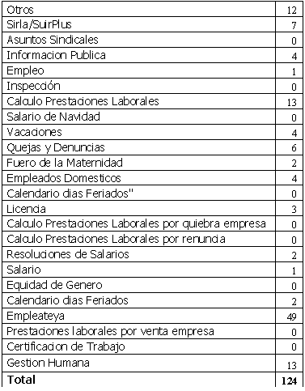
REPUBLICA DOMINICANA
MINISTERIO DE TRABAJO
“Año de la Superación del Analfabetismo”

OFICINA DE ACCESO A LA INFORMACION PUBLICA
(OAI)

Estadísticas Febrero 2014
TOTAL DE CASOS ATENDIDOS
F | 58
M | 67
TOTAL | 125

DETALLE DE CASOS ATENDIDOS
Otros | 12
Sirla/SuirPlus | 7
Asuntos Sindicales | 0
Informacion Publica | 4
Empleo | 1
Inspección | 0
Calculo Prestaciones Laborales | 13
Salario de Navidad | 0
Vacaciones | 4
Quejas y Denuncias | 6
Fuero de la Maternidad | 2
Empleados Domesticos | 4
Calendario dias Feriados" | 0
Licencia | 3
Calculo Prestaciones Laborales por quiebra empresa | 0
Calculo Prestaciones Laborales por renuncia | 0
Resoluciones de Salarios | 2
Salario | 1
Equidad de Genero | 0
Calendario dias Feriados | 2
Empleateya | 49
Prestaciones laborales por venta empresa | 0
Certificacion de Trabajo | 0
Gestion Humana | 13
Higiene y Seguridad | 1
 | 124

